Hoja1
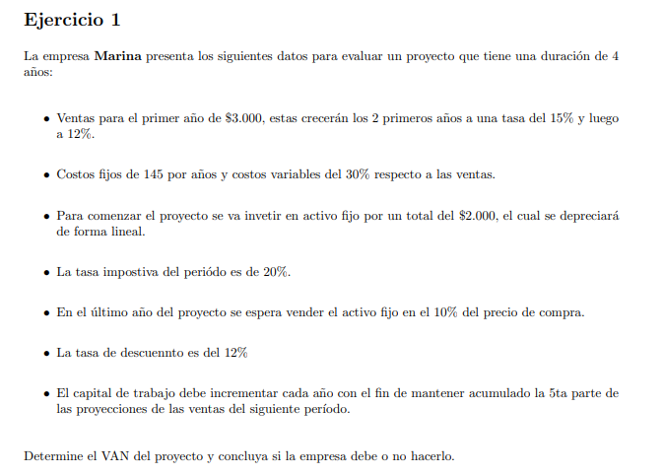

FCFF=Ebit*(1-t)+depreciación- inversión en capital fijo - inversión en capital de trabajo

